1
1 | LIBROS, HOJAS Y CELDAS

 | Excel es el programa de hoja de cálculo más utilizado del mundo y es parte de la suite Microsoft Office. Existen otros programas de hoja de
 | cálculo en el mercado, pero Excel se ha convertido en el líder indiscutible.

 | Excel nos permite manipular datos de muchas maneras ya sea para crear un presupuesto, gráficas, importar datos desde diferentes fuentes,
 | realizar un análisis financiero, crear cuadros de mando…

 | ARCHIVOS DE EXCEL

 | Todo el trabajo que se realiza en Excel se guarda en un archivo, el cual también es conocido como libro y aquí es donde viene el concepto más
 | importante: Cada libro de Excel está formado por hojas y cada hoja a su vez está dividida en múltiples celdas.


 | LIBRO DE EXCEL

 | En la parte superior de la ventana de Excel puedes observar que de manera predeterminada se nombra a un nuevo archivo como Libro1.
 | Ese nombre lo podrás cambiar después, pero debes recordar que un archivo de Excel también es conocido como un libro.
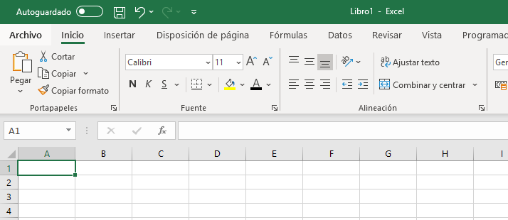

 | HOJAS DE UN LIBRO

 | Ahora observa la parte inferior izquierda de la ventana de Excel y verás una pestaña con el nombre Hoja1.
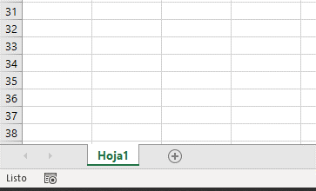

 | Después aprenderemos a eliminar alguna de ellas o agregar más hojas, solo recuerda que un libro puede estar formado por una o más hojas.

 | CELDAS DE UNA HOJA

 | Finalmente observa que la parte central de la pantalla es una cuadrícula que forma pequeños recuadros. Cada uno de estos recuadros
 | es conocido como celda.
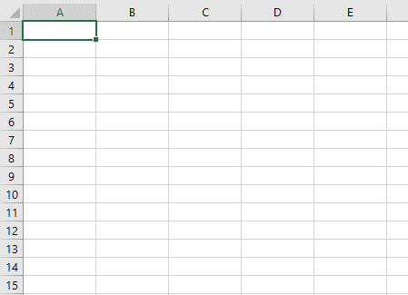

 | Para moverte entre dichas celdas puedes utilizar las flechas del teclado ya sea para moverte hacia arriba o para moverte hacia abajo, hacia la derecha
 | o hacia la izquierda. Así que no olvides este concepto básico de Excel: Un libro está formado por hojas y cada hoja está dividida en celdas.

2
2 | COLUMNAS Y FILAS

 | Las hojas de Excel están formadas por columnas y filas las cuales dan forma a las celdas. De esta manera cada celda tiene una posición única
 | dentro de la hoja que está precisamente definida por la columna y la fila done está ubicada.

 | COLUMNAS DE UNA HOJA DE EXCEL

 | Las hojas de un libro de Excel tienen un máximo de 16,384 columnas y están identificadas por letras siendo la última columna la XFD.
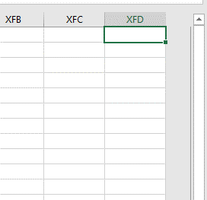

 | FILAS DE UNA HOJA DE EXCEL

 | En Excel podemos tener hasta 1,048,576 filas, identificadas por números
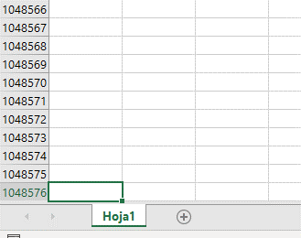

 | POSICIÓN DE UNA CELDA

 | Cada celda de una hoja tiene una posición que estará formada por: LETRA DE COLUMNA + NUMERO DE FILA
 | Por ejemplo la posición de la siguiente celda es B3 porque dicha celda se encuentra bajo la columna B y pertenece a la fila 3.

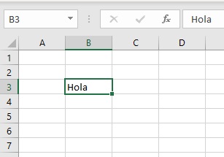

 |  |  | Hola

 |  | Posicion

 | RANGO DE CELDAS

 | Para referirnos a un rango con más de una celda, la notación será la siguiente:

 | De esta forma, podemos referirnos al rango de celdas que contienen las palabras “Hola” y “Adios” como el rango B3:D6
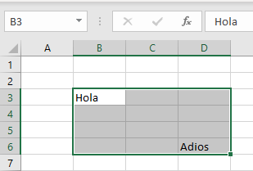
 |  | Ejemplo:

 |  | Hola

 |  |  |  | Adiós

 |  | Posición "Hola"
 |  | Posición "Adiós"
 |  | Rango completo

3
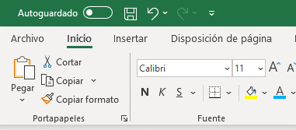
3 | LA CINTA DE OPCIONES

 | A partir de Excel 2007 se introdujo un nuevo elemento a la interfaz de usuario de Excel: la cinta de opciones. Esta nos da
 | una nueva manera de organizar las funcionalidades dentro del programa.

 | La cinta de opciones reemplaza a los menús y barras de herramientas que se utilizaban anteriormente. Dentro de la cinta de opciones
 | cada uno de los comandos o botones pertenece a un grupo y que a su vez pertenece a una pestaña.

 | LAS PESTAÑAS
 | Las pestañas que se muestran de manera predeterminada en la cinta de opciones son las siguientes:
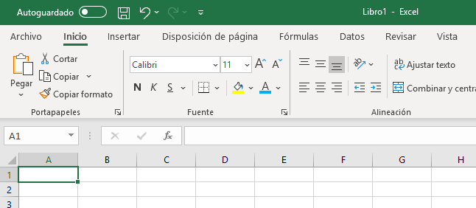

 | 1. La pestaña Inicio tiene comandos que utilizamos frecuentemente, como Copiar y Pegar. También podemos dar formato a las fuentes, a los textos y a los números.
 | 2. La pestaña Insertar contiene comandos que permiten agregar algunos objetos a las hojas de trabajo, como las tablas, las imágenes y los gráficos.
 | 3. La pestaña Disposición de página nos permite seleccionar algunos temas para nuestras hojas de trabajo. También podemos configurar la página y prepararla para imprimir.
 | 4. La pestaña Fórmulas contiene la biblioteca de funciones que organiza todas las fórmulas de Excel y nos permite utilizarlas fácilmente para realizar cálculos.
 | 5. La pestaña Datos nos permite importar datos que provienen de fuentes externas como Access y archivos de texto. Así mismo podemos encontrar comandos que nos ayudan a ordenar y filtrar nuestros datos.
 | 6. La pestaña Revisar nos muestra comandos para revisar la ortografía y también nos permite insertar comentarios en las hojas de cálculo.
 | 7. La pestaña Vista contiene comandos para cambiar la apariencia de los datos en pantalla y nos permite hacer operaciones para tener una mejor visión de toda la hoja.

 | LA BARRA DE HERRAMIENTAS DE ACCESO RÁPIDO

 | La barra de herramientas de acceso rápido nos da la oportunidad de tener los comandos que más utilizamos siempre a la vista.
 | Estos comandos son independientes a los que se muestran en la cinta de opciones.

 | Cada usuario de Excel puede personalizar la barra de herramientas de acceso rápido agregando los botones de comando que más utilice.
 | Solo tenemos que elegir en la cinta de opciones el comando que deseamos agregar y hacer clic con el botón derecho del ratón sobre el botón del herramientas
 | comando para seleccionar la opción Agregar a la barra de acceso rápido del menú contextual que se muestra.

4
4 | LA BARRA DE FÓRMULAS

 | La barra de fórmulas es un elemento muy importante de Excel. A través de esta barra podemos introducir el contenido de una celda
 | así como modificarlo. Además nos facilita la introducción de fórmulas.

 | La barra de fórmulas se encuentra ubicada entre la cinta de opciones y el área de trabajo de la hoja. Esta barra despliega los datos o las fórmulas
 | contenidas en la celda activa y nos permite editar esos datos o fórmulas.

 | En el siguiente ejemplo la barra de fórmulas muestra el valor de la celda B1.
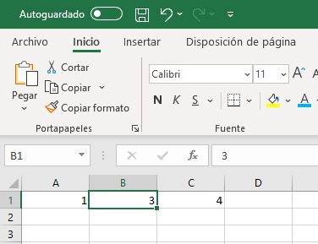

 |  | 3

 | En este otro ejemplo vemos que la barra de fórmulas muestra la fórmula que está contenida en la celda C1 mientras que el resultado de dicha
 | fórmula es mostrado dentro de la celda.
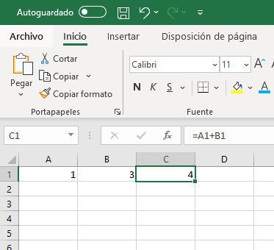

 |  | 1
 |  | 3
 |  | 4

 | En las imágenes anteriores también puedes observar el cuadro de nombres que se encuentra a la izquierda de la barra de fórmulas y
 | muestra en todo momento la posición de la celda activa.

5
5 | LA BARRA DE ESTADO

 | La barra de estado de Excel se encuentra en la parte inferior de la ventana de la aplicación y nos provee de información útil para conocer el
 | estado actual de Excel.

 | Además dentro de la barra de estado hay controles donde podremos elegir el tipo de vista que deseamos tener en la aplicación, ya sea una vista
 | Normal, una vista de Diseño de página o una Vista previa de salto de página.

 | Cuando trabajamos con datos numéricos en Excel y seleccionamos dichas celdas, la barra de estado nos muestra información relevante
 | sobre los datos como el promedio, el recuento y la suma sin necesidad de realizar ninguna acción adicional.
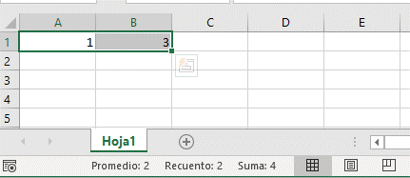

 |  | 1 | 3

 | PERSONALIZAR LA BARRA DE ESTADO DE EXCEL

 | Al hacer clic derecho sobre la barra de estado se mostrará un menú con todas las opciones que nos permitirán personalizar la barra. Algunos
 | indicadores que podemos agregar son el Bloq de mayúsculas el cual indicará cuando la tecla bloqueo de mayúsculas esté presionada.
 | Así mismo podemos agregar las opciones Mínima y Máxima que nos darán información adicional sobre las celdas que seleccionemos.

 |  |  | 1
 |  |  | 3
 |  |  | 7
 |  |  | 15
 |  |  | 8
 |  |  | 5
 |  |  | 9

6
6 | CREAR NUEVAS HOJAS DE EXCEL

 | Cuando abres un nuevo libro, Excel crea de manera predeterminada una hoja. Sin embargo puedes crear nuevas hojas así como renombrarlas
 | y también eliminar aquellas que ya no necesites.

 | CREAR UNA HOJA EN EXCEL

 | La manera más rápida y fácil de crear una hoja en Excel es a través del icono que se muestra justo al lado del nombre de las hojas.
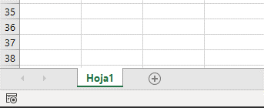

 | RENOMBRAR UNA HOJA

 | Para renombrar una hoja será suficiente con hacer doble clic sobre su nombre para que Excel permita editar el texto.

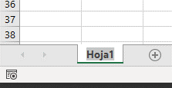

 | ELIMINAR UNA HOJA

 | Si estás seguro de querer eliminar una hoja, haz clic derecho sobre su nombre y selecciona la opción de menú Eliminar.
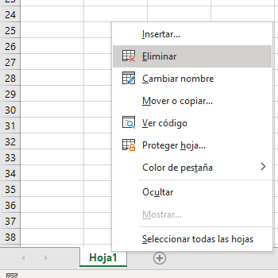

 | Debes estar totalmente seguro de querer eliminar una hoja porque dicha acción no se puede deshacer.

 | COPIAR/MOVER UNA HOJA

 | Para copiar/mover hojas, vamos a la barra inferior de la hoja, seleccionamos la hoja que queramos, clic derecho -> Mover o copiar
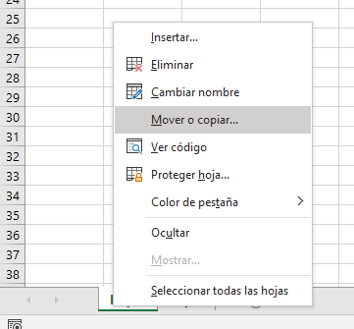
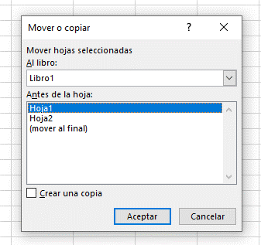

 | La nueva hoja se colocará a la izquierda de la hoja seleccionada

7
7 | FILAS Y COLUMNAS

 | INSERTAR FILAS Y COLUMNAS

 | Podemos insertar una fila o columna con la opción Insertar del menú emergente que se muestra al hacer clic derecho sobre el encabezado
 | de una fila o columna.

 | En la pestaña Inicio, dentro del grupo Celdas, pulsa el menú desplegable del botón Insertar y podrás observar las opciones de menú Insertar filas
 | de hoja y la opción Insertar columnas de hoja.
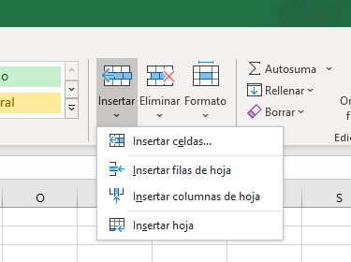

 | ELIMINAR FILAS Y COLUMNAS

 | Al igual que para eliminar una fila o una columna con el menú emergente de los encabezados, también podemos utilizar el menú desplegable
 | del comando Eliminar que está dentro del grupo Celdas de la ficha Inicio.
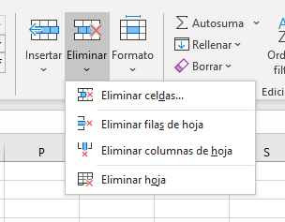

 | Los comandos Eliminar filas de hoja y Eliminar columnas de hoja borrarán las filas o columnas correspondiente a la celda activa o en
 | su caso las filas o columnas del rango de celdas seleccionado.

 | ATAJO DE TECLADO

 |  | crea una nueva columna a la izquierda de la columna/fila seleccionada y desplaza el resto a la derecha/abajo

 |  | elimina la columna seleccionada y desplaza el resto a la izquierda

8
8 | MOVERSE POR EL RANGO DE CELDAS

 | Los atajos de teclado son de mucha utilidad al trabajar con Excel ya que nos ahorran tiempo al movernos entre los datos de una
 | hoja. Podemos seleccionar celdas utilizando el teclado de la misma forma.

 | Si estamos editando una celda, podemos desplazarnos por la hoja usando la tecla o

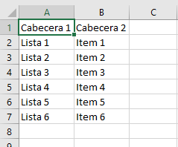

 | Si mantenemos pulsado shift, invertimos el sentido ( + = ↑) ( + = ←)

 | MOVERSE ENTRE LAS CELDAS

 | Para movernos entre las celdas de nuestra tabla de datos podemos utilizar los siguientes atajos:

 | Si mantenemos pulsado , y , pueden ocurrir dos cosas:

 | 1. Si debajo no hay contenido, avanzamos hasta la siguiente celda con contenido en esa dirección.

 | 2. Si debajo hay contenido, avanzamos hasta la ultima celda con contenido en esa dirección

 | 1 | 9 | 17
 | 2 | 10 | 18
 | 3 | 11 | 19
 | 4 | 12 | 20

 | 5 | 13 | 21
 | 6 | 14 | 22
 | 7 | 15 | 23
 | 8 | 16 | 24

 | SELECCIONAR CELDAS

 | Podemos seleccionar varias celdas utilizando la tecla o

 | Si apretamos la tecla mientras seleccionamos una celda, seleccionamos el rango comprendido entre ambas celdas
1
2
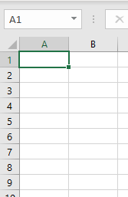
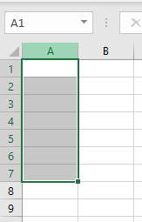

 | Si apretamos la tecla mientras seleccionamos una celda, añadimos esa nueva celda al rango que tenemos ya seleccionado

1
2
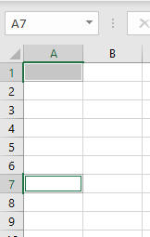

 | Podemos seleccionar filas y columnas completas utilizando las mismas teclas

 | 1 | 9 | 17
 | 2 | 10 | 18
 | 3 | 11 | 19
 | 4 | 12 | 20

 | 5 | 13 | 21
 | 6 | 14 | 22
 | 7 | 15 | 23
 | 8 | 16 | 24

9
9 | BUSCAR INFORMACIÓN

 | El comando Buscar es una herramienta muy útil que nos ayuda a encontrar texto y valores dentro de una hoja de Excel. Podemos limitar
 | los resultados obtenidos al especificar criterios adicionales en la búsqueda.

 | Sigue estos pasos para encontrar algún dato específico. Haz clic en la pestaña Inicio y pulsa el botón Buscar y seleccionar y elige la opción Buscar.
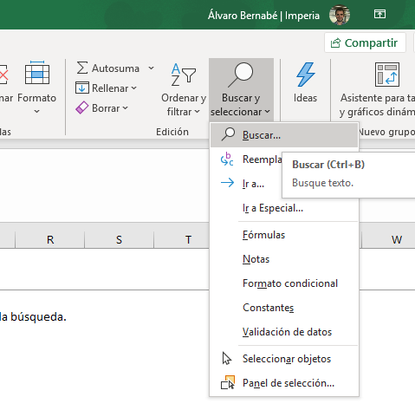

 | BÚSQUEDA RÁPIDA EN EXCEL

 | Dentro del cuadro de texto Buscar especifica el texto que deseas encontrar y pulsa el botón Buscar siguiente.
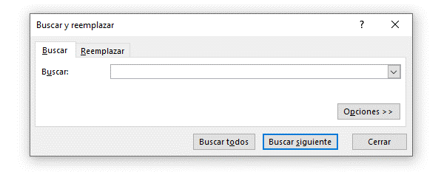

 | De inmediato Excel moverá la hoja a la celda donde ha encontrado el texto especificado. Si por el contrario Excel no encuentra ninguna
 | celda con ese contenido mostrará el mensaje “Microsoft Excel no encuentra los datos de la búsqueda”.

 | Se puede limitar el rango de búsqueda, seleccionando previamente el rango de celdas sobre el que queremos buscar.

 | Entre todas estas celdas con ceros, hay dos celdas con la letra "O"

 | 0 | 0 | 0 | 0 | 0 | 0 | 0
 | 0 | 0 | 0 | 0 | 0 | 0 | 0
 | 0 | 0 | O | 0 | 0 | 0 | 0
 | 0 | 0 | 0 | 0 | 0 | 0 | 0
 | 0 | 0 | 0 | 0 | 0 | 0 | 0
 | 0 | 0 | 0 | 0 | 0 | 0 | 0
 | 0 | 0 | 0 | 0 | O | 0 | 0
 | 0 | 0 | 0 | 0 | 0 | 0 | 0
 | 0 | 0 | 0 | 0 | 0 | 0 | 0

 | OPCIONES DE BÚSQUEDA EN EXCEL

 | Si deseas proporcionar criterios de búsqueda adicionales, entonces debes pulsar el botón Opciones y el cuadro de diálogo se expandirá
 | permitiéndote ser más específico en la búsqueda:
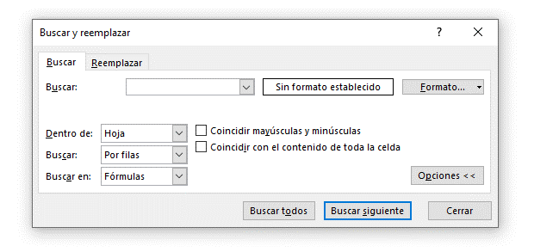

 | Dentro de: Nos permite indicar si la búsqueda será dentro de la hoja o en el libro completo.
 | Buscar: Podemos elegir una búsqueda por filas o por columnas.
 | Buscar dentro de: Selecciona si deseas buscar en las fórmulas de cada celda o en sus valores que es lo que vemos desplegado en cada
 | celda. También puedes realizar una búsqueda en los comentarios de las celdas.
 | Coincidir mayúsculas y minúsculas: Marca esta opción si deseas que la búsqueda concuerde con mayúsculas y minúsculas.
 | Coincidir con el contenido de toda la celda: Excel encontrará aquellas celdas que coinciden en su totalidad con el texto buscado.

 | Finalmente pulsa el botón Buscar siguiente para encontrar la siguiente coincidencia o pulsa el botón Buscar todos para obtener una lista
 | completa de los resultados de la búsqueda.

 |  | buscar | buscar | Buscar | buscar | buscar | buscar

 | CARACTERES COMODÍN EN EXCEL

 | Opcionalmente puedes utilizar caracteres comodín en tu búsqueda. Utiliza el símbolo ? (signo de interrogación) para indicar un solo carácter desconocido.
 | Por ejemplo, al especificar el término de búsqueda Gr?cia se encontrarán las palabras Gracia y Grecia.
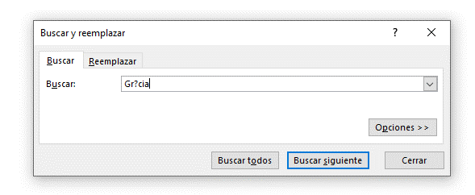
 |  |  |  |  |  |  |  | Silla
 |  |  |  |  |  |  |  | Gracia
 |  |  |  |  |  |  |  | Bolsa
 |  |  |  |  |  |  |  | Juan
 |  |  |  |  |  |  |  | Grecia
 |  |  |  |  |  |  |  | Mochila

 | Otro caracter comodín que podemos utilizar es el símbolo * (asterisco) para indicar varios carateres desconocidos. Por ejemplo, al especificar una búsqueda
 | como ante* se encontrarán todas las palabras que comiencen con “ante” sin importar lo que siga. Esto retornará resultados de búsqueda como anterior,
 | antecedente, anteriormente, etc.

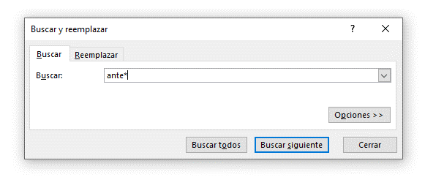
 |  |  |  |  |  |  |  | Silla
 |  |  |  |  |  |  |  | anterior
 |  |  |  |  |  |  |  | Juan
 |  |  |  |  |  |  |  | Mochila
 |  |  |  |  |  |  |  | antecedente
 |  |  |  |  |  |  |  | anteriormente
 |  |  |  |  |  |  |  | silla

 | ATAJO DE TECLADO

 | También podemos usar la combinación de teclas CTRL + B

10
10 | REEMPLAZAR INFORMACIÓN

 | El comando Reemplazar nos ayuda a buscar y reemplazar texto o números dentro de nuestras hojas de Excel. Al igual que el comando Buscar,
 | este comando es parte del menú de opciones del botón Buscar y seleccionar.

 | BUSCAR Y REEMPLAZAR EN EXCEL

 | En el cuadro de diálogo Buscar y reemplazar selecciona la pestaña Reemplazar.
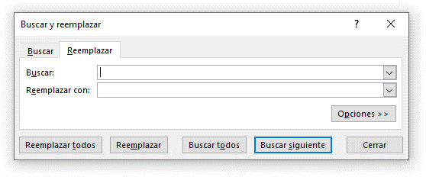

 | En el cuadro Buscar ingresa el texto que quieres localizar y en el cuadro Reemplazar con ingresa el texto con el que será reemplazado
 | el texto encontrado.

 | Se puede limitar el rango de búsqueda, seleccionando previamente el rango de celdas sobre el que queremos reemplazar

 | ¡Hola Marcos! | ¡Hola Marcos! | 3.4
 |  | ¡Hola Juan! | 2.6
 |  | ¡Hola Lucía! | 5.6
 |  | ¡Hola Alberto! | 3.4
 |  |  | 1.2
 |  |  | 1.8

 | Además puedes pulsar el botón Opciones para especificar algunos criterios adicionales de búsqueda. Dichos criterios son exactamente
 | los mismo que para la pestaña Buscar.
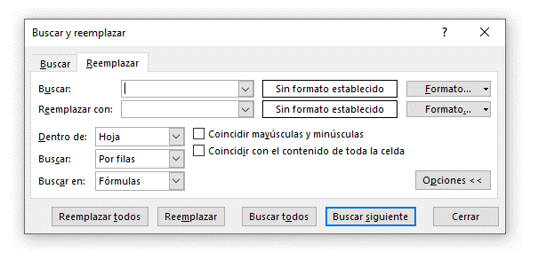

 | Una vez especificados todos los parámetros de búsqueda y reemplazo puedes pulsar el botón Reemplazar todos para hacer un reemplazo
 | al mismo tiempo de todas las ocurrencias encontradas. Si deseas reemplazar de uno en uno puedes pulsar el botón Reemplazar que
 | efectuará un solo reemplazo y de inmediato localizará el siguiente resultado.

 | Si solamente deseas hacer una búsqueda sin hacer algún reemplazo puedes utilizar los botones Buscar todos y Buscar siguiente.

 | ATAJO DE TECLADO

 | También podemos usar la combinación de teclas CTRL + L

11
11 | COPIAR Y PEGAR CELDAS EN EXCEL

 | A veces necesitarás repetir la información contenida en alguna o en varias celdas en otro libro, en otra hoja o simplemente
 | necesitas repetir la información algunas filas más abajo. Para ello puedes utilizar la funcionalidad de copiar y pegar.

 | COPIAR CELDAS EN EXCEL

 | Copiar es tan sencillo como seleccionar la celda o las celdas y pulsar el botón Copiar que se encuentra en la pestaña Inicio dentro del grupo Portapapeles.
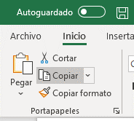

 | Una vez copiadas las celdas será necesario seleccionar la ubicación donde se pegarán los datos. Es en este momento que puedes seleccionar
 | una hoja diferente o incluso ir a otro libro de Excel donde se pegarán los datos.

 | PEGAR CELDAS EN EXCEL

 | Una vez que has elegido el destino, pulsar el botón Pegar que se encuentra en la ficha Inicio dentro del grupo Portapapeles.
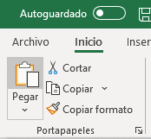

 | PEGADO ESPECIAL EN EXCEL

 | El comando Pegado especial nos permite utilizar opciones diferentes a la manera tradicional de copiar y pegar como por el ejemplo: pegar el contenido
 | de las celdas sin aplicar un formato o solo pegar el formato de las celdas sin considerar su contenido.

 | Para utilizar estas opciones de pegado debes hacer clic en el menú desplegable del botón Pegar, en la ficha Inicio, y seleccionar la opción Pegado especial.

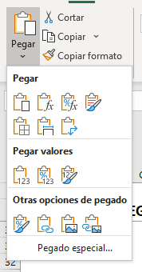

 | Se mostrará el cuadro de diálogo Pegado especial donde tendremos varias opciones de pegado disponibles.
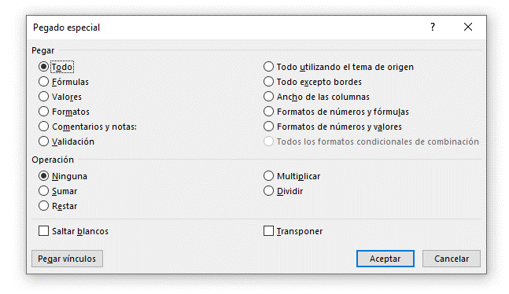

 | OPCIONES DE PEGADO EN EXCEL

 | Todo. Pega todo el contenido de las celdas incluyendo fórmulas y formato. Esto es lo que normalmente ocurre al utilizar el comando Pegar.
 | Fórmulas. Pega el texto y las fórmulas sin el formato de las celdas.
 | Valores. Pega los valores calculados de las fórmulas, es decir, quita la fórmula y solamente pega los resultados.
 | Formatos. Pega solamente el formato sin el contenido de las celdas.
 | Comentarios y notas. Pega los comentarios y notas de las celdas.
 | Validación. Pega solamente las reglas de validación que se hayan configurado con el comando Validación de datos.

 | Todo utilizando el tema de origen. Pega toda la información y además aplica el estilo de las celdas de origen.
 | Todo excepto bordes. Pega toda la información de las celdas sin copiar los bordes.
 | Ancho de las columnas. Aplica el ancho de las columnas de las celdas copiadas en las columnas destino.
 | Formatos de números y fórmulas. Convierte las fórmulas en sus valores calculados y pega esos valores incluyendo el formato asignado de las celdas origen.
 | Todos los formatos condicionales de combinación. Pega todas las reglas de formato condicional en las celdas destino.

 | Al mismo tiempo que pegamos la información podemos especificar que se ejecuten algunos cálculos matemáticos entre las celdas que hemos copiado
 | y los valores de las celdas en donde pegaremos la información.

 | 1 | 2 | 3
 | 2 | 2 | 3
 | 3 | 2 | 3

 | En la parte inferior del cuadro de diálogo Pegado especial tenemos algunas opciones adicionales. La primera es Saltar blancos la cual evitará pegar las celdas
 | de origen que estaban vacías.

 | 1
 | 2
 |  | 3 | 3
 | 4
 | 5

 | La opción Transponer nos ayuda a intercambiar la orientación de las celdas pegadas, es decir, si las celdas originales eran las filas de una sola columna
 | al momento de transponerlas serán las columnas de una sola fila.

 | 1
 | 2
 | 3
 | 4
 | 5
 | 6

 | Finalmente el botón Pegar vínculos establecerá un vínculo entre las celdas de origen y las celdas destino.

 | 1
 | 2
 | 3

 | ATAJOS DE TECLADO PARA COPIAR Y PEGAR

 | Para copiar una celda puedes utilizar la combinación de teclas CTRL + C y para pegar las celdas copiadas puedes utilizar la combinación CTRL + V.

12
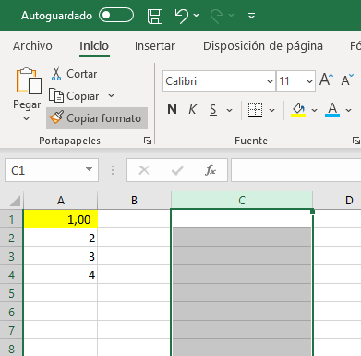
12 | COPIAR FORMATO DE CELDAS

 | Puedes utilizar el botón Copiar formato que se encuentra en la pestaña Inicio para ahorrar tiempo al copiar el formato entre celdas
 | dentro de una hoja de Excel. También puedes utilizar este botón para copiar el ancho de una columna.

 | CÓMO COPIAR EL FORMATO EN EXCEL

 | Para copiar de formato debes seleccionar la celda o el rango de celdas que contienen el formato deseado y posteriormente
 | hacer clic sobre el botón Copiar formato. Observarás que el puntero del ratón se convierte en una pequeña brocha amarilla que permitirá aplicar
 | el formato a otra celda.
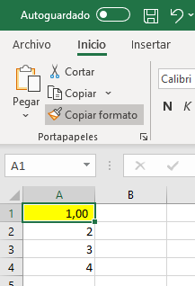

 | Una vez que haces clic sobre las celdas destino, Excel aplica el formato de inmediato que incluye el tamaño y tipo de la fuente, colores, bordes
 | y la alineación.

 | 1
 | 2.00
 | 3

 | Un buen consejo es que si vas a aplicar el mismo formato a varias celdas puedes hacer doble clic sobre el botón Copiar formato de manera que
 | el comando quede activado aún después de que se haya aplicado dicho formato a la primera celda. De esta manera puedes aplicar el mismo
 | formato múltiples veces sin necesidad de volver a hacer clic sobre el mismo botón. Para desactivar el comando puedes oprimir la tecla de escape
 | o simplemente volver a hacer clic sobre el botón Copiar formato.

 | 1.00 | 1 | 1 | 1 | 1 | 1 | 1
 | 2 | 2 | 2 | 2 | 2 | 2 | 2
 | 3 | 3 | 3 | 3 | 3 | 3 | 3
 | 4 | 4 | 4 | 4 | 4 | 4 | 4
 | 5 | 5 | 5 | 5 | 5 | 5 | 5

 | Para copiar el ancho de una columna debes seleccionar el encabezado de la columna que tiene el ancho deseado y posteriormente hacer clic
 | sobre el botón Copiar formato. Ahora sólo debes hacer clic sobre la columna a la que deseas aplicar el ancho.

13
13 | FORMATO CONDICIONAL

 | El formato condicional en Excel es una manera de hacer que la herramienta aplique un formato especial para aquellas celdas que cumplen
 | con ciertas condiciones. Por ejemplo, se puede utilizar el formato condicional para cambiar el color de las celdas que tienen un valor negativo.

 | PORQUE UTILIZAR EL FORMATO CONDICIONAL

 | Siempre tienes la opción de aplicar manualmente un formato a cada una de las celdas que cumplen con una condición, pero eso se puede
 | convertir en un proceso largo y repetitivo, especialmente si tienes una tabla de datos muy grande y que cambia frecuentemente. Es por eso
 | que el formato condicional puede hacer más fácil la tarea de cambiar automáticamente el formato de la celda que cumple con ciertos criterios.

 | ¿CÓMO SE APLICA EL FORMATO CONDICIONAL?

 | Debes selccionar las celdas a las que se les aplicará el formato condicional y después hacer clic en el comando Formato condicional que aparece
 | en el grupo Estilos de la ficha Inicio.
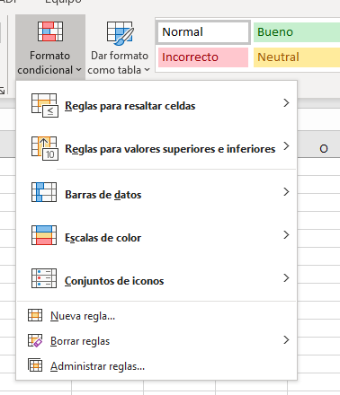

 | Un formato condicional en Excel está siempre basado en una regla que posteriormentre se podrá editar si así lo deseas. Las reglas que se crean
 | para los formatos condicionales se pueden dividir en dos grandes grupos:

 | Reglas basadas en valores de celda: Estas reglas se basan en el mismo valor de la celda (Mayor que, Menor que, Igual a, Entre, etc.).

 | Reglas basadas en fórmulas: Estas reglas ofrecen mayor flexibilidad porque puedes aplicar un formato especial utilzando una fórmula donde
 | podrás aplicar una lógica más compleja. Por lo mismo es un poco más complicado de aprender, pero una vez que lo hagas seré muy intuitivo de utilizar.

 | RESALTAR REGLAS DE CELDAS

 | Esta opción de menú nos dará la oportunidad de destacar celdas que cumplan con la regla de formato condicional especificada. Cada opción
 | muestra su propio cuadro de diálogo solicitando los argumentos necesarios para crear la regla.

 | La opción Es mayor que muestra el siguiente cuadro de diálogo:

 | En el primer cuadro de texto deberás colocar un número a partir del cual se aplicará el formato especificado. Para este ejemplo he introducido el
 | número 50 en la caja de texto y el resultado es el siguiente:

 |  | 51 |  | 51
 |  | 4 |  | 4
 |  | 85 |  | 85
 |  | 53 |  | 53
 |  | 9 |  | 9
 |  | 40 |  | 40
 |  | 45 |  | 45
 |  | 68 |  | 68
 |  | 85 |  | 85
 |  | 13 |  | 13

 | Las opciones Es menor que, Es igual a, Texto que contiene, esperan que indiques un solo valor con el cual comparar las celdas a las que se aplicará el formato.
 | La opción Entre muestra un cuadro de diálogo diferente porque solicita 2 valores que delimitarán el rango de valores a buscar:

 | 51 |  | 51 |  | 51 |  | 51
 | 4 |  | 4 |  | 4 |  | 4
 | 85 |  | 85 |  | 85 |  | 85
 | 53 |  | 53 |  | 53 |  | 53
 | 9 |  | 9 |  | 9 |  | 9
 | 40 |  | 40 |  | 40 |  | 40
 | 45 |  | 45 |  | 45 |  | 45
 | 68 |  | 68 |  | 68 |  | 68
 | 85 |  | 85 |  | 85 |  | 85
 | 13 |  | 13 |  | 13 |  | 13

 | La opción Una fecha muestra una lista de opciones de donde podrás seleccionar la que mejor se adapte a tus necesidades.
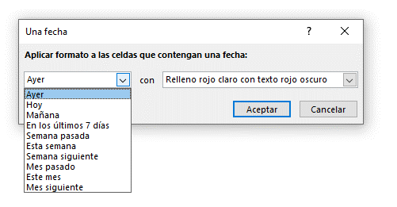

 |  | 2019-12-31 | 2020-01-07 | 2020-01-14 | 2020-01-21 | 2020-01-28
 |  | 2020-01-01 | 2020-01-08 | 2020-01-15 | 2020-01-22 | 2020-01-29
 |  | 2020-01-02 | 2020-01-09 | 2020-01-16 | 2020-01-23 | 2020-01-30
 |  | 2020-01-03 | 2020-01-10 | 2020-01-17 | 2020-01-24 | 2020-01-31
 |  | 2020-01-04 | 2020-01-11 | 2020-01-18 | 2020-01-25 | 2020-02-01
 |  | 2020-01-05 | 2020-01-12 | 2020-01-19 | 2020-01-26 | 2020-02-02
 |  | 2020-01-06 | 2020-01-13 | 2020-01-20 | 2020-01-27 | 2020-02-03

 | Finalmente la opción Duplicar valores te permitirá resaltar ya sea los valore únicos ó los valores duplicados dentro de tus datos:
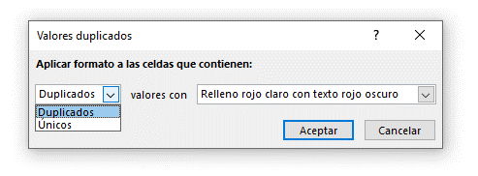

 |  |  |  | Juan
 |  |  |  | Luis
 |  |  |  | Mónica
 |  |  |  | Mario
 |  |  |  | Luis

 | REGLAS SUPERIORES E INFERIORES DE FORMATO CONDICIONAL

 | La regla 10 superiores te permitirá resaltar de manera inmediata las celdas que contengan los 10 valores con mayor valor dentro del rango de celdas.
 | El cuadro de diálogo de esta regla es el siguiente:
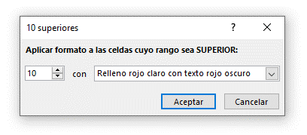

 |  | 30 | 43 | 2 | 52 | 49 | 86
 |  | 13 | 91 | 78 | 43 | 76 | 38
 |  | 95 | 26 | 18 | 93 | 90 | 75
 |  | 23 | 79 | 92 | 98 | 7 | 21
 |  | 2 | 34 | 15 | 69 | 3 | 40
 |  | 85 | 27 | 19 | 33 | 59 | 35

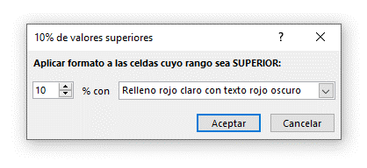
 | La regla 10% de valores superiores es similar a las reglas anteriores, pero en lugar de indicar un número específico de celdas se introduce un
 | porcentaje de celdas a seleccionar. Por ejemplo, dentro de un rango que contiene 20 celdas, si se especifica un 10% entonces el formato
 | condicional se aplicará a las 2 celdas con mayor valor porque el 10% de 20 celdas son 2 celdas. El cuadro de diálogo es el siguiente:

 |  | 30 | 43 | 2 | 52 | 49 | 86
 |  | 13 | 91 | 78 | 43 | 76 | 38
 |  | 95 | 26 | 18 | 93 | 90 | 75
 |  | 23 | 79 | 92 | 98 | 7 | 21
 |  | 2 | 34 | 15 | 69 | 3 | 40
 |  | 85 | 27 | 19 | 33 | 59 | 35

 | Finalmente la regla Por encima del promedio hace dos cosas. En primer lugar calcula el valor promedio de las celdas del rango seleccionado y
 | posteriormente aplica el formato condicional a todas aquellas celdas que tienen un valor por encima del promedio recién calculado.
 | Al no tener nigún argumento, el cuadro de diálogo de esta regla solamente solicta el formato a aplicar:
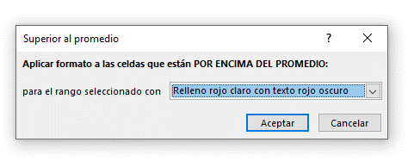

 |  | 30 | 43 | 2 | 52 | 49 | 86
 |  | 13 | 91 | 78 | 43 | 76 | 38
 |  | 95 | 26 | 18 | 93 | 90 | 75
 |  | 23 | 79 | 92 | 98 | 7 | 21
 |  | 2 | 34 | 15 | 69 | 3 | 40
 |  | 85 | 27 | 19 | 33 | 59 | 35

 | FORMATO CONDICIONAL CON FÓRMULA

 | Podemos crear formatos condicionales basados en la comprobación de una fórmula.
 | Para ello debes hacer clic en Inicio > Estilos > Formato condicional > Reglas para resaltar celdas > Más reglas...
 | Y haga clic en Utilice una fórmula que determine las celdas para aplicar formato
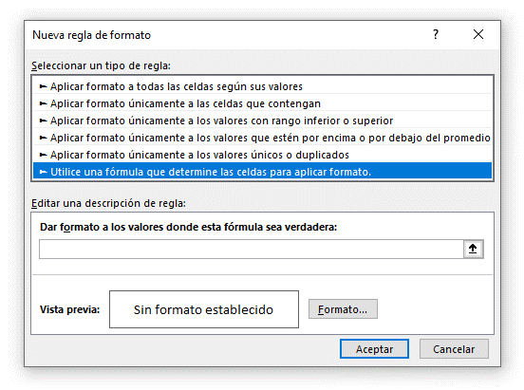

 | En el cuadro de fórmula deberás colocar la formula que se quiere comprobar.

 | Ahora solo falta indicar el color del fondo de las celdas. Haz clic en el botón Formato y elige la pestaña Relleno donde podrás seleccionar
 | el color que quieras para resaltar las celdas que cumplan con la fórmula que acabamos de añadir.
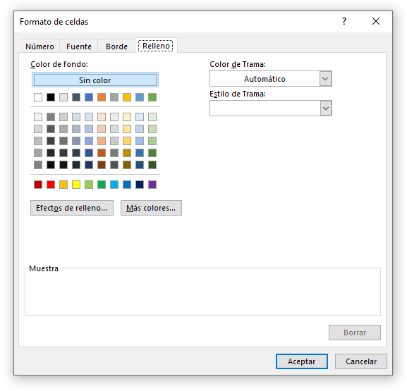

 | La configuración de la nueva regla de formato condicional quedará de la siguiente forma:
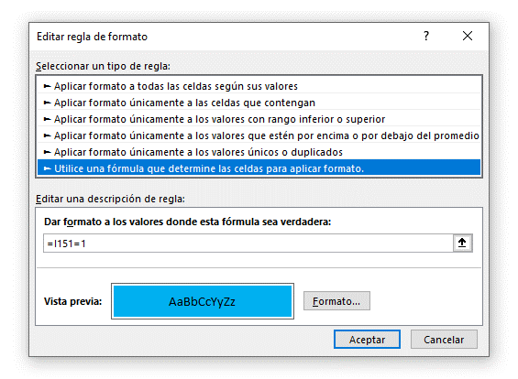

 |  |  |  |  |  |  |  | 1
 |  |  |  |  |  |  |  | 2
 |  |  |  |  |  |  |  | 2
 |  |  |  |  |  |  |  | 1
 |  |  |  |  |  |  |  | 0
 |  |  |  |  |  |  |  | 1
 |  |  |  |  |  |  |  | 3

 |  | 30 | 43 | 2 | 52 | 49 | 86
 |  | 13 | 91 | 78 | 43 | 76 | 38
 |  | 95 | 26 | 18 | 93 | 90 | 75
 |  | 23 | 79 | 92 | 98 | 7 | 21
 |  | 2 | 34 | 15 | 69 | 3 | 40
 |  | 85 | 27 | 19 | 33 | 59 | 35

 | FORMATO CONDICIONAL CON ESCALAS DE COLOR

 | El objetivo del formato condicional con escalas de color es permitirnos identificar visualmente los valores numéricos que se aproximan
 | tanto al valor máximo como al valor mínimo dentro de un rango. La tonalidad de cada celda dependerá de su cercanía con cualquiera de
 | estos dos extremos. Por ejemplo, en el siguiente rango hay números aleatorios entre 1 y 100:

 |  | 8 |  | 8
 |  | 62 |  | 62
 |  | 77 |  | 77
 |  | 1 |  | 1
 |  | 22 |  | 22
 |  | 94 |  | 94
 |  | 17 |  | 17
 |  | 9 |  | 9
 |  | 97 |  | 97
 |  | 30 |  | 30

 | Los colores de las celdas varían entre el blanco y el verde, siendo el color verde el que está asociado al valor máximo y el color blanco al valor
 | mínimo. Cuanto más pequeño sea un número, el color de la celda se volverá cada vez más claro hasta llegar a ser completamente blanco para
 | el valor mínimo.

 | Muchas veces necesitamos identificar el valor máximo, mínimo y el valor medio de un rango y conocer las celdas que se aproximan a cada
 | uno de estos valores. Es por eso que Excel también nos provee de escalas de tres colores.

 |  | 8 | 8 |  | 8
 |  | 62 | 62 |  | 62
 |  | 77 | 77 |  | 77
 |  | 1 | 1 |  | 1
 |  | 22 | 22 |  | 22
 |  | 94 | 94 |  | 94
 |  | 17 | 17 |  | 17
 |  | 9 | 9 |  | 9
 |  | 97 | 97 |  | 97
 |  | 30 | 30 |  | 30

 | Si los colores predeterminados de las escalas provistas por Excel no te gustan, entonces puedes personalizar los colores a utilizar.
 | Para ello debes hacer clic en Inicio > Estilos > Formato condicional > Escalas de color > Más reglas y se mostrará el siguiente cuadro de diálogo:
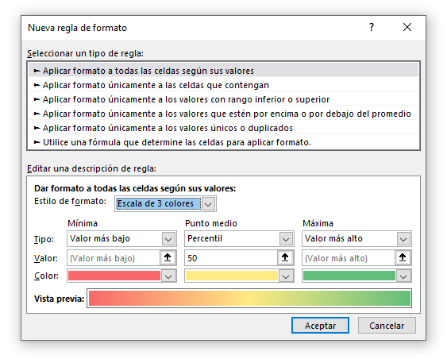

 |  |  |  |  |  |  | 8
 |  |  |  |  |  |  | 62
 |  |  |  |  |  |  | 77
 |  |  |  |  |  |  | 1
 |  |  |  |  |  |  | 22
 |  |  |  |  |  |  | 94
 |  |  |  |  |  |  | 17
 |  |  |  |  |  |  | 9
 |  |  |  |  |  |  | 97
 |  |  |  |  |  |  | 30

 | FORMATO CONDICIONAL CON BARRAS DE DATOS

 | El formato condicional con barras de datos despliega una barra horizontal dentro de una celda lo cual facilita la comparación de valores.
 | La longitud de cada barra dependerá del valor de la celda y será relativa al resto de los valores del rango.

 |  | Mes | Ventas
 |  | Enero | 3,454.00 €
 |  | Febrero | 9,839.00 €
 |  | Marzo | 4,603.00 €
 |  | Abril | 2,533.00 €
 |  | Mayo | 8,293.00 €
 |  | Junio | 6,440.00 €

 | Para agregar las barras de datos debemos seleccionar el rango de celdas que contiene los datos y posteriormente ir a
 | Inicio > Estilos > Formato condicional > Barras de datos:
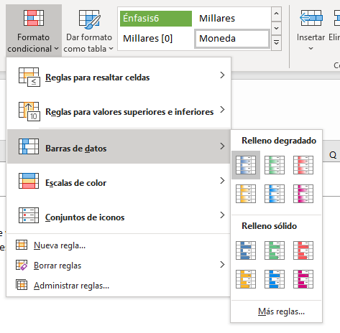

 |  | Mes | Ventas |  | Mes | Ventas
 |  | Enero | 3,454.00 € |  | Enero | 3,454.00 €
 |  | Febrero | 9,839.00 € |  | Febrero | 9,839.00 €
 |  | Marzo | 4,603.00 € |  | Marzo | 4,603.00 €
 |  | Abril | 2,533.00 € |  | Abril | 2,533.00 €
 |  | Mayo | 8,293.00 € |  | Mayo | 8,293.00 €
 |  | Junio | 6,440.00 € |  | Junio | 6,440.00 €

 | Al aplicar el formato condicional con barras de datos, cada celda mostrará tanto la barra de datos como el valor de la celda. Si deseas
 | mostrar solamente la barra de datos, entonces debemos editar la regla de formato condicional desde
 | Inicio > Estilos > Formato condicional > Administrar reglas lo cual mostrará el siguiente cuadro de diálogo:
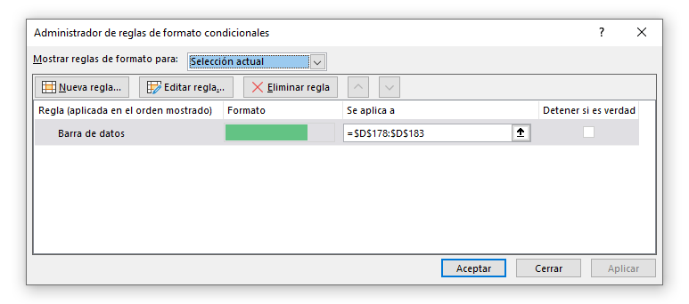

 | Selecciona la regla de Barra de datos aplicada al rango de datos y pulsa el botón Editar regla lo cual mostrará un nuevo cuadro
 | de diálogo donde debes asegurarte de marcar la caja de selección Mostrar solo la barra.
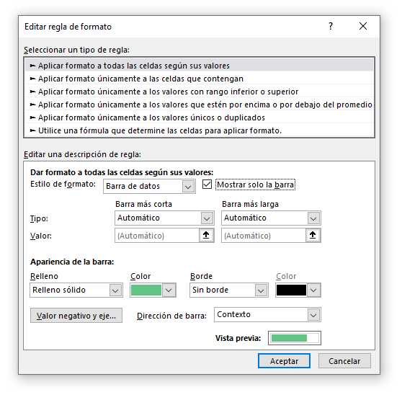

 |  | Mes | Ventas |  | Mes | Ventas
 |  | Enero | 3,454.00 € |  | Enero | 3,454.00 €
 |  | Febrero | 9,839.00 € |  | Febrero | 9,839.00 €
 |  | Marzo | 4,603.00 € |  | Marzo | 4,603.00 €
 |  | Abril | 2,533.00 € |  | Abril | 2,533.00 €
 |  | Mayo | 8,293.00 € |  | Mayo | 8,293.00 €
 |  | Junio | 6,440.00 € |  | Junio | 6,440.00 €

 | ELIMINAR FORMATO CONDICIONAL DE CELDAS SELECCIONADAS

 | Una forma de borrar los formatos condicionales es seleccionar las celdas que tienen el formato que deseas eliminar y hacer clic sobre
 | Formato condicional y seleccionar la opción Borrar reglas y posteriormente Borrar reglas de las celdas seleccionadas.
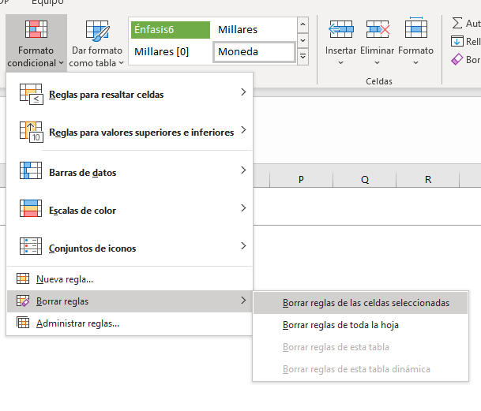

 |  |  | Mes | Ventas
 |  |  | Enero | 3,454.00 €
 |  |  | Febrero | 9,839.00 €
 |  |  | Marzo | 4,603.00 €
 |  |  | Abril | 2,533.00 €
 |  |  | Mayo | 8,293.00 €
 |  |  | Junio | 6,440.00 €

14
14 | FÓRMULAS DE EXCEL

 | Una fórmula de Excel es un código especial que introducimos en una celda. Ese código realiza cálculos y devuelve un resultado que es
 | mostrado en la celda.

 | Todas las fórmulas deberán seguir las mismas reglas. En especial la regla que indica que todas las fórmulas deben empezar con un símbolo igual (=) o (+).


 | Al pulsar la tecla Enter obtendremos el resultado calculado por Excel y el cual será mostrado en la celda A1:



 |  |  |  | 10

 | Nunca debemos olvidar introducir el símbolo igual (=) o (+) al inicio de una fórmula, o de lo contrario Excel tratará el texto introducido como si
 | fuera cualquier otro texto. Observa lo que sucede en la celda B1 al no especificar el signo igual al inicio del texto:


 | Una celda contiene el símbolo igual y esa celda muestra el resultado de la operación, mientras que la otra celda solamente muestra el texto
 | de la ecuación pero no realiza ningún cálculo.

 | PARTES DE UNA FÓRMULA DE EXCEL

 | Todas las fórmulas de Excel consisten de cualquier de los siguientes elementos:

 | Constantes o texto. Un ejemplo de una constante es el valor 7. Un texto también puede ser utilizado dentro de una fórmula pero siempre deberá
 | estar encerrado por dobles comillas como “Marzo”.




 | Referencias de celda. En lugar de utilizar constantes dentro de nuestras fórmulas, podemos utilizar referencias de celdas que apuntarán
 | a la celda que contiene el valor que queremos incluir en nuestra fórmula


 | Operadores. Los operadores utilizados en Excel son los mismos operadores matemáticos que conocemos como el símbolo + para la
 | suma o el símbolo * para la multiplicación.

 |  | + | Sumar
 |  | - | Restar
 |  | * | Multiplicar
 |  | / | Dividir
 |  | & | Concatenar texto

 | Funciones de Excel. Dentro de las fórmulas de Excel podemos utilizar funciones de Excel. Un ejemplo de una función de Excel es la
 | función SUMA la cual podemos incluir como parte de una fórmula.

15
15 | REFERENCIAS RELATIVAS Y ABSOLUTAS

 | Una posición o referencia identifica a una celda (o rango de celdas) de manera única en Excel. Las referencias son como direcciones dentro de un libro de Excel
 | que permitirán a las fórmulas encontrar cualquier celda y obtener su valor para utilizarlo en los cálculos.

 | REFERENCIAS RELATIVAS EN EXCEL

 | Las referencias relativas guardan una relación con la columna y la fila en donde se encuentran. Esto quiere decir que, al momento de copiar
 | una referencia relativa a otra celda, Excel ajustará automáticamente su columna y su fila.

 | Hagamos un ejemplo para entender mejor el comportamiento de las referencias relativas. Comenzaremos por aprender a identificar una referencia relativa,
 | lo cual es muy fácil, ya que es la combinación de la columna y la fila de una celda. Por ejemplo, la siguiente fórmula contiene una referencia relativa
 | a la celda A1 y cuyo valor es multiplicado por 2.


 | Las ventajas de las referencias relativas las observamos al copiar las fórmulas a otra celda. Este tipo de referencias guarda la relación con la fila y
 | la columna en la que se encuentra así que, cuando copiamos la fórmula, las referencias relativas serán modificadas por Excel de manera automática.


 |  |  |  |  |  | 10 | 20
 |  |  |  |  |  | 15
 |  |  |  |  |  | 20
 |  |  |  |  |  | 25
 |  |  |  |  |  | 30

 | Este cambio automático en la referencia ha ocurrido porque, al copiar la fórmula hacia abajo, la referencia aumenta la misma cantidad de filas.
 | Al copiar la fórmula de la celda B1 a la celda B2, nos movemos una fila hacia abajo y por lo tanto la fila de la referencia también aumentará en uno.

 | Al copiar la fórmula hacia abajo, no hemos cambiado la columna sino solamente la fila de la referencia. Ahora observa el siguiente ejemplo,
 | donde tengo una fórmula que suma el total de las ventas para el mes de Enero:

 |  | Enero | Febrero | Marzo | Abril
 | Producto 1 | 518.00 € | 829.00 € | 372.00 € | 341.00 €
 | Producto 2 | 990.00 € | 925.00 € | 146.00 € | 767.00 €
 | Producto 3 | 406.00 € | 141.00 € | 228.00 € | 722.00 €
 | Producto 4 | 481.00 € | 685.00 € | 568.00 € | 569.00 €
 | Producto 5 | 127.00 € | 951.00 € | 958.00 € | 574.00 €

 | Total | 2,522.00 €

 | Nuestra fórmula tiene una referencia relativa al rango B2:B6 y al momento de copiarla hacia la derecha estaremos aumentando la columna por lo
 | que la formula copiada deberá aumentar también su columna. Al copiar la fórmula a la derecha, quedará de la siguiente forma:

 |  | Enero | Febrero | Marzo | Abril
 | Producto 1 | 518.00 € | 829.00 € | 372.00 € | 341.00 €
 | Producto 2 | 990.00 € | 925.00 € | 146.00 € | 767.00 €
 | Producto 3 | 406.00 € | 141.00 € | 228.00 € | 722.00 €
 | Producto 4 | 481.00 € | 685.00 € | 568.00 € | 569.00 €
 | Producto 5 | 127.00 € | 951.00 € | 958.00 € | 574.00 €

 | Total | 2,522.00 € | 3,531.00 € | 2,272.00 € | 2,973.00 €

 | Al copiar la fórmula a una columna diferente, la referencia relativa modifica su columna. Por esta razón, cada celda de la fila 7 sumará
 | el rango superior de su misma columna.

 | Las referencias relativas permiten a Excel modificar la columna y fila al momento de copiar la fórmula a otras celdas. El cambio será
 | relativo a la cantidad de columnas o filas que se ha desplazado la fórmula.

 | REFERENCIAS ABSOLUTAS EN EXCEL

 | A diferencia de las referencias relativas, las referencias absolutas no permiten que Excel las modifique al momento de copiarlas. Estas referencias
 | permanecen fijas sin importar la cantidad de veces que sean copiadas.

 | Para hacer que una referencia sea absoluta necesitamos anteponer el símbolo $ a la columna y fila de la referencia. La siguiente fórmula tiene una
 | referencia absoluta a la celda A1:


 | Esta es la misma fórmula que en la referencia relativa. Así que la colocaré también en la celda B1 y la copiaré hacia abajo. La siguiente
 | imagen muestra el resultado de dicha acción:


 |  |  |  |  |  |  | 10 | 20
 |  |  |  |  |  |  | 15
 |  |  |  |  |  |  | 20
 |  |  |  |  |  |  | 25
 |  |  |  |  |  |  | 30

 | Esta vez tenemos como resultado el número 20 en todas las filas de la columna B y eso se debe a que la referencia ha permanecido fija después
 | de haber copiado la fórmula hacia abajo. Las referencias absolutas permanecerán fijas sin importar que las copiemos a otras celdas.

 | Para bloquear rangos, se utiliza el símbolo $ delante de la columna y de la fila. En función de donde pongamos el símbolo, bloqueará o la fila o la columna

 | Cuando estamos editando una función, si pulsamos la tecla F4 encima, se añaden los símbolos de $ automáticamente. SI pulsamos repetidas ocasiones,
 | vamos desplazando el símbolo entre las distintas posiciones.

 | EJERCICIO: REFERENCIAS ABSOLUTAS Y RELATIVAS EN EXCEL

 | Dentro de una fórmula de Excel podemos tener tanto referencias absolutas como referencias relativas.

 | Por ejemplo, si queremos obtener el precio de los siguientes productos aplicando el tipo de cambio indicado:

 |  | EUR | USD |  | Tipo de cambio
 | Producto 1 | 518.00 € |  |  | 1.1
 | Producto 2 | 990.00 €
 | Producto 3 | 406.00 €
 | Producto 4 | 481.00 €
 | Producto 5 | 127.00 €

 | ¿Cómo se resolvería este ejercicio utilizando referencias absolutas y relativas?

16
16 | FÓRMULAS HABITUALES (PARTE 1)

 | Existen muchas funciones dentro de Excel. Puedes verlas todas apretando en el símbolo fx en la barra de fórmulas


 | En esta ayuda puedes ver los argumentos que pide la función, y una pequeña descripción de lo que hace.
 | Si aún así tienes dudas de como funciona una función, os recomiendo visitar la página de Microsoft, donde explica todas estas funciones al
 | detalle y con ejemplos.


 | FUNCIÓN SUMA

 | Categoría: Matemáticas y trigonométricas
 | Nombre en inglés: SUM

 | Devuelve el subtotal de una lista de valores aplicando la operación indicada.
= SUMA( RANGO )

 | 1 |  |  |  | 1 |  |  |  | 1
 | 1 |  |  |  | 1 |  |  |  | 1
 | 1 |  |  |  | 1 |  |  |  | 1
 | 2 |  | 18 |  | 2 |  | 18 |  | 2 |  | 18
 | 3 |  |  |  | 3 |  |  |  |  | 3
 | 1 |  |  |  | 1 |  |  |  |  | 1
 | 4 |  |  |  | 4 |  |  |  |  | 4
 | 5 |  |  |  | 5 |  |  |  |  | 5

 | Podemos crear sumas rapidamente accediendo al comando de suma en la pestaña de Inicio, en el grupo de edición


 | FUNCIÓN PROMEDIO

 | Categoría: Estadísticas
 | Nombre en inglés: AVERAGE

 | Obtiene el promedio de los números especificados.

= PROMEDIO( RANGO )

 | 1
 | 1
 | 1
 | 2 |  | 2.25
 | 3
 | 1
 | 4
 | 5

 | FUNCIÓN CONTAR

 | Categoría: Estadísticas
 | Nombre en inglés: COUNT

 | Cuenta la cantidad de celdas que contienen números.
= CONTAR( RANGO )

 | 1 |  |  | 1 |  |  | 1
 | 1 |  |  | 1 |  |  | 1
 | 1 |  |  |  |  |  | Hola
 | 2 | 8 |  | 2 | 5 |  | 2 | 5
 | 3 |  |  |  |  |  | Texto
 | 1 |  |  | 1 |  |  | 1
 | 4 |  |  |  |  |  | ¿Válido?
 | 5 |  |  | 5 |  |  | 5

 | FUNCIÓN MINUSC

 | Categoría: Texto
 | Nombre en inglés: LOWER

 | Convierte un texto en minúsculas.

= MINUSC( TEXTO )

 | ¡Hola Lucía! | ¡hola lucía!

 | FUNCIÓN MAYUSC

 | Categoría: Texto
 | Nombre en inglés: UPPER

 | Convierte un texto en mayúsculas.
= MAYUSC( TEXTO )

 | ¡Hola Lucía! | ¡HOLA LUCÍA!

 | LA FUNCIÓN SI EN EXCEL

 | La función SI en Excel es parte del grupo de funciones Lógicas y nos permite evaluar una condición para determinar si es falsa o verdadera. La función SI
 | es de gran ayuda para tomar decisiones en base al resultado obtenido en la prueba lógica.

 | Además de especificar la prueba lógica para la función SI también podemos especificar valores a devolver de acuerdo al resultado de la función.

= SI( CONDICION ; VALOR VERDADERO ; VALOR FALSO )



 | Prueba_lógica (obligatorio): Expresión lógica que será evaluada para conocer si el resultado es VERDADERO o FALSO.
 | Valor_si_verdadero (opcional): El valor que se devolverá en caso de que el resultado de la Prueba_lógica sea VERDADERO.
 | Valor_si_falso (opcional): El valor que se devolverá si el resultado de la evaluación es FALSO.

 | La Prueba_lógica puede ser una expresión que utilice cualquier operador lógico o también puede ser una función de Excel que devuelva
 | como resultado VERDADERO o FALSO.

 | Los argumentos Valor_si_verdadero y Valor_si_falso pueden ser cadenas de texto, números, referencias a otra celda o inclusive otra función
 | de Excel que se ejecutará de acuerdo al resultado de la Prueba_lógica.

 | Ejemplos

 | Nombre | Nota | Resultado
 | José | 57 | APROBADO
 | Laura | 82 | APROBADO
 | Mario | 38 | SUSPENDIDO
 | Patricia | 100 | APROBADO
 | Roberto | 32 | SUSPENDIDO

 | Valor | Es número
 | uno | NO
 | 2 | SI
 | tres | NO
 | cuatro | NO
 | 5 | SI
 | seis | NO
 | 7 | SI

 | LA FUNCIÓN SUMAR.SI

 | La función SUMAR.SI en Excel nos permite hacer una suma de celdas que cumplen con un determinado criterio y de esta manera excluir
 | aquellas celdas que no nos interesa incluir en la operación.



 | Rango (obligatorio): El rango de celdas que será evaluado.
 | Criterio (obligatorio): La condición que deben cumplir las celdas que serán incluidas en la suma.
 | Rango_suma (opcional): Las celdas que se van a sumar. En caso de que sea omitido se sumaran las celdas especificadas en Rango.

 | El Criterio de la suma puede estar especificado como número, texto o expresión. Si es un número hará que se sumen solamente las celdas
 | que sean iguales a dicho número. Si el criterio es una expresión podremos especificar alguna condición de mayor o menor que.

 | Ejemplos

 | 2 |  |  |  |  | 2
 | 5 |  |  |  |  | 5
 | 1 |  |  |  |  | 1
 | 4 |  | 10 |  |  | 4 |  | 8
 | 3 |  |  |  |  | 3
 | 1 |  |  |  |  | 1
 | 5 |  |  |  |  | 5
 | 1 |  |  |  |  | 1
 | 1 |  |  |  |  | 1
 | 2 |  |  |  |  | 2

 | Vendedor | Mes | Ventas
 | Juan | Enero | 6,583.00 € |  | Juan | 20,259.00 €
 | Alberto | Enero | 6,536.00 €
 | Lucía | Enero | 7,017.00 € |  | Lucía
 | Juan | Febrero | 6,245.00 €
 | Alberto | Febrero | 6,573.00 € |  | Alberto
 | Lucía | Febrero | 6,581.00 €
 | Juan | Marzo | 7,431.00 €
 | Alberto | Marzo | 7,057.00 €
 | Lucía | Marzo | 8,797.00 €

 | FUNCIÓN CONTAR.SI

 | Categoría: Estadísticas
 | Nombre en inglés: COUNTIF

 | Cuenta las celdas de un rango que cumplen con la condición especificada.

= CONTAR.SI( RANGO ; CONDICION )

 | 2
 | 5
 | 1
 | 4 |  | 4
 | 3
 | 1
 | 5
 | 1
 | 1
 | 2

 | FUNCIÓN SI.ERROR

 | Categoría: Lógicas
 | Nombre en inglés: IFERROR

 | Si el argumento especificado genera un error entonces devuelve cierto valor de lo contrario devuelve el resultado original.

= SI.ERROR( VALOR ; RESULTADO )

 | uno |  | Texto Error
 | 2

 | FUNCION DIASEM

 | La función DIASEM en Excel nos devuelve el número que identifica a un día de la semana, es decir, nos devuelve un número entre 1 y 7 el cual
 | indicará qué día de la semana corresponde a una fecha determinada.


 | Núm_de_serie (obligatorio): Es la fecha de la cual necesitamos conocer el día de la semana.
 | Tipo (opcional): Nos permite configurar el día asignado como primer día de la semana.

 | El segundo parámetro de la función es opcional pero nos permite configurar la manera en que la función identifica los días de la semana.
 | Por ejemplo, si especificamos el número 2 para este argumento, la función DIASEM devolverá el número 1 en caso de que la fecha
 | especificada sea lunes.

 | 1 | Números del 1 (domingo) al 7 (sábado).
 | 2 | Números del 1 (lunes) al 7 (domingo).
 | 3 | Números del 0 (lunes) al 6 (domingo).
 | 11 | Números del 1 (lunes) al 7 (domingo).
 | 12 | Números del 1 (martes) al 7 (lunes).
 | 13 | Números del 1 (miércoles) al 7 (martes).
 | 14 | Números del 1 (jueves) al 7 (miércoles).
 | 15 | Números del 1 (viernes) al 7 (jueves).
 | 16 | Números del 1 (sábado) al 7 (viernes).
 | 17 | Números del 1 (domingo) al 7 (sábado).

 | Si no se especifica ningun tipo, por defecto se aplica la configuración 1.

 | 2021-01-11 |  | Dia de la semana | 1

 | 2019-12-31 | 2020-01-07 | 2020-01-14 | 2020-01-21 | 2020-01-28
 | 2020-01-01 | 2020-01-08 | 2020-01-15 | 2020-01-22 | 2020-01-29
 | 2020-01-02 | 2020-01-09 | 2020-01-16 | 2020-01-23 | 2020-01-30
 | 2020-01-03 | 2020-01-10 | 2020-01-17 | 2020-01-24 | 2020-01-31
 | 2020-01-04 | 2020-01-11 | 2020-01-18 | 2020-01-25 | 2020-02-01
 | 2020-01-05 | 2020-01-12 | 2020-01-19 | 2020-01-26 | 2020-02-02
 | 2020-01-06 | 2020-01-13 | 2020-01-20 | 2020-01-27 | 2020-02-03

